상품제안서
쿨타임 아이스 넥쿨링 튜브 | 상품코드: F24056

 |  |  |  |  |  |  | 02-412-0044 | www.easy1.co.kr
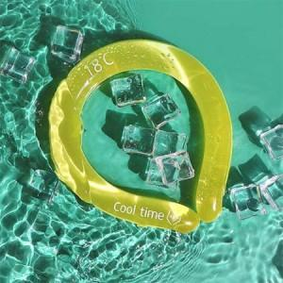

【상세/제작정보】 | 일상 생활속 빠르고 상쾌한 여름

【인쇄/포장옵션】 | 실크 / 포장불가능

【공급단가】 | 수량 | 50~ | 100~ | 500~ | 1,000~ | 2,000~
*VAT별도 | 단가 | 14,620원 | 14,390원 | 14,040원 | 13,680원 | 13,450원

【상품 URL】 | https://dev.easy1.co.kr:443/src/goods_detail.php?gdno=24056

